Hoja1
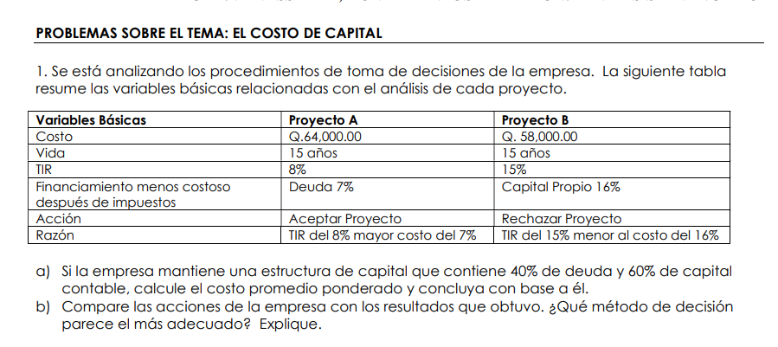

 |  | a) WACC = CCPP
$$WACC= \sum_{i=1}^{n}{W_{i}∗K_{i}}$$

 | wi = proporción que representa la fuente de financiamiento
 | ki = costo que representa la fuente de financiamiento %

 | Fuentes | wi | ki
 | Deuda | 0.4 | 7%
 | Capital propio | 0.6 | 16%

 | WACC = | 12.4%

 | Proyecto | TIR | Decisión
 | A | 8% | rechazar, no gana el minimo deseado
TMAR = Tasa libre de riesgo + prima riesgo | B | 15% | aceptar

TMAR mayor o igual al WACC después de impuestos
TMAR = WACC + Ganancia deseada

Regla de decisión = se acepta el proyecto si su TIR es mayor que la TMAR

b)

Hoja2
Bono |  | A | B | C
Intereses (Q) | I | Q90.00 | Q100.00 | Q90.00
Beneficio Neto | Nd | Q955.00 | Q970.00 | Q985.00 | *985
Plazo | n | 20 | 16 | 25
Costo de la deuda antes de impuestos | kd | 9.44% | 10.3% | 9.1% |  | 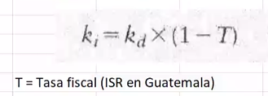
Costo de la deuda después de impuestos | ki | 7.1% | 7.8% | 6.8%

FNE desde la empresa
 | AÑO | A | B | C
 | 0 | Q955.00 | Q970.00 | Q985.00
 | 1 | -Q90.00 | -Q100.00 | -Q90.00
 | 2 | -Q90.00 | -Q100.00 | -Q90.00
 | 3 | -Q90.00 | -Q100.00 | -Q90.00
 | 4 | -Q90.00 | -Q100.00 | -Q90.00
 | 5 | -Q90.00 | -Q100.00 | -Q90.00
 | 6 | -Q90.00 | -Q100.00 | -Q90.00
 | 7 | -Q90.00 | -Q100.00 | -Q90.00
 | 8 | -Q90.00 | -Q100.00 | -Q90.00
 | 9 | -Q90.00 | -Q100.00 | -Q90.00
 | 10 | -Q90.00 | -Q100.00 | -Q90.00
 | 11 | -Q90.00 | -Q100.00 | -Q90.00
 | 12 | -Q90.00 | -Q100.00 | -Q90.00
 | 13 | -Q90.00 | -Q100.00 | -Q90.00
 | 14 | -Q90.00 | -Q100.00 | -Q90.00
 | 15 | -Q90.00 | -Q100.00 | -Q90.00
 | 16 | -Q90.00 | -Q1,100.00 | -Q90.00
 | 17 | -Q90.00 |  | -Q90.00
 | 18 | -Q90.00 |  | -Q90.00
 | 19 | -Q90.00 |  | -Q90.00
 | 20 | -Q1,090.00 |  | -Q90.00
 | 21 |  |  | -Q90.00
 | 22 |  |  | -Q90.00
 | 23 |  |  | -Q90.00
 | 24 |  |  | -Q90.00
 | 25 |  |  | -Q1,090.00
 | Kd = TIR | 9.51% | 10.39% | 9.15% | Costo exacto antes de impuestos
 | Ki = | 7.13% | 7.79% | 6.87% | Costo exacto después de impuestos

Hoja5
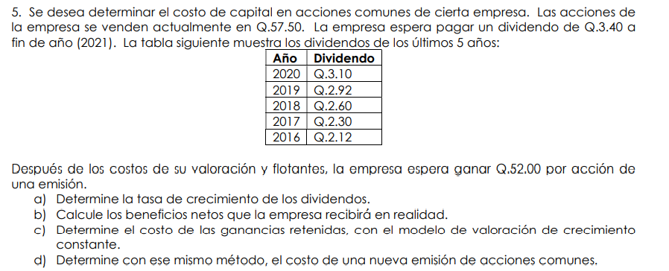

a) Tasa de crecimiento de los dividendos

 |  |  | n = cant datos - 1

 | g = | 10.0%

b) Beneficio neto de la venta de acciones nuevas

Precio de la acción | Po | Q57.50
Valor a recibir de la venta | Nn | Q52.00

c) Kr = Ks = ?

Dividendo en el periodo 1 | D1 | Q3.40
Precio de la accion en el periodo 0 | P0 | Q57.50
Tasa de crecimiento | g | 10.0%

 |  | 15.9%

d) Kn = costo de acciones nuevas

 |  | 16.5%

